A
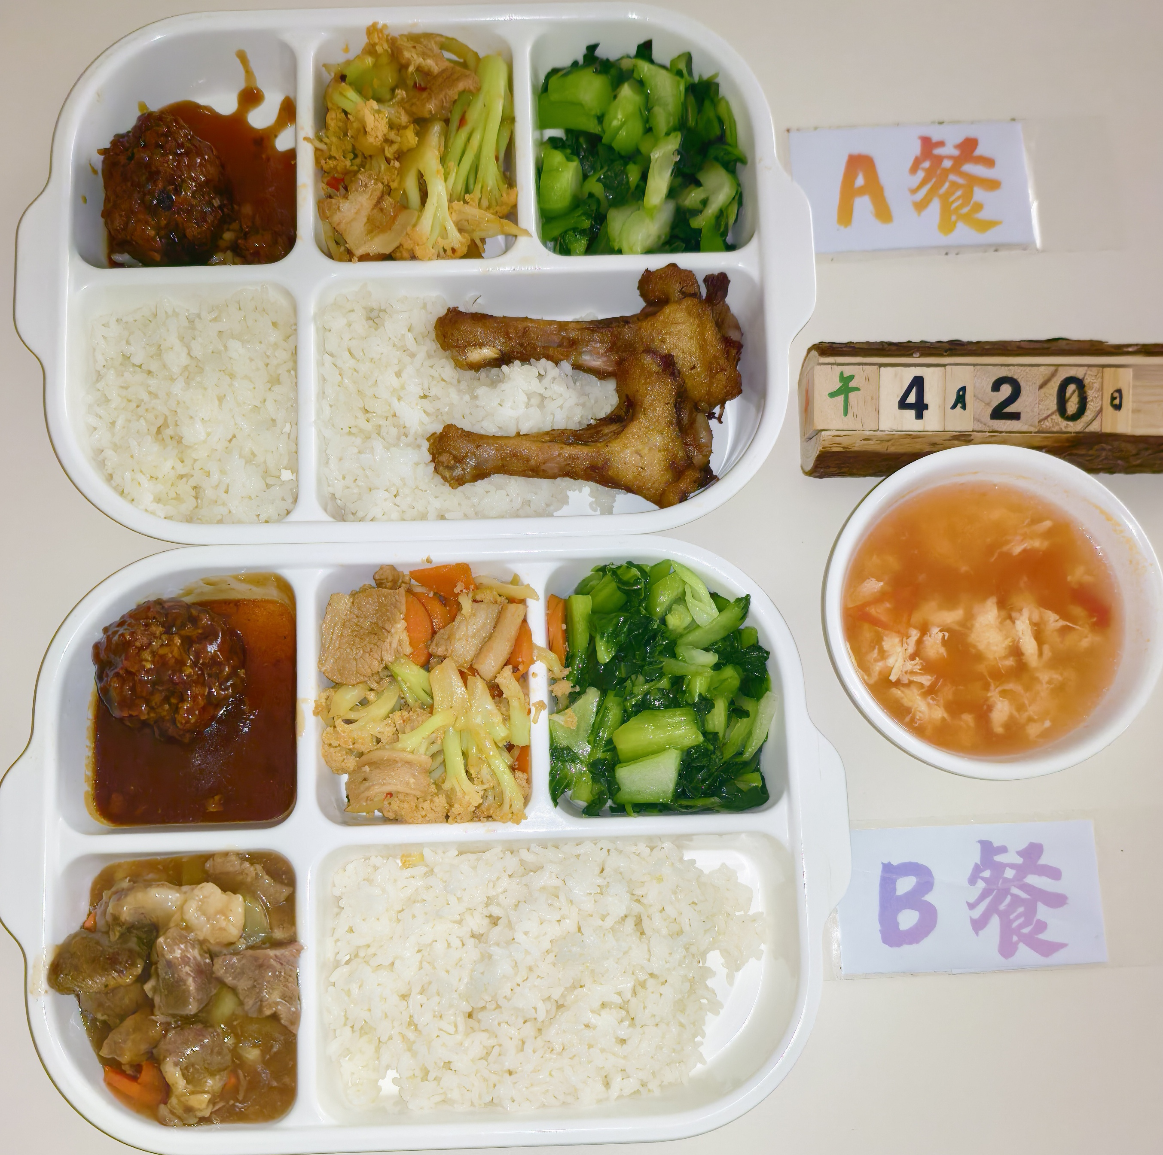
 |  | 中学18元 学生菜单
日期 | 菜谱 | 原料 | 营养
 | 鱼片蒸蛋 | 巴沙鱼片50g,光明鲜鸡蛋60g | 能量 （kcal） | 843.80
 | 孜香小炒肉 | 带皮后上肉片100g,毛芹10g,洋葱20g,胡萝卜5g,孜然粉0.5g | 蛋白质 （g） | 38.20
2026-04-20 | 鱼香海带丝 | 肉糜20g,干海带丝25g | 脂肪 （g） | 31.40
星期一 | 翡翠银芽 | 青圆椒10g,绿豆芽100g | 碳水 （g） | 102.10
 | 米饭 | 海丰优质大米100g | 钙 （mg） | 158.10
 | 冬瓜薏米小排汤 | 冬瓜35g,薏米仁5g,去颈小排块15g | 铁 （mg） | 5.20
 |  |  | VA （μg） | 166.00
 |  |  | VC （mg） | 21.30
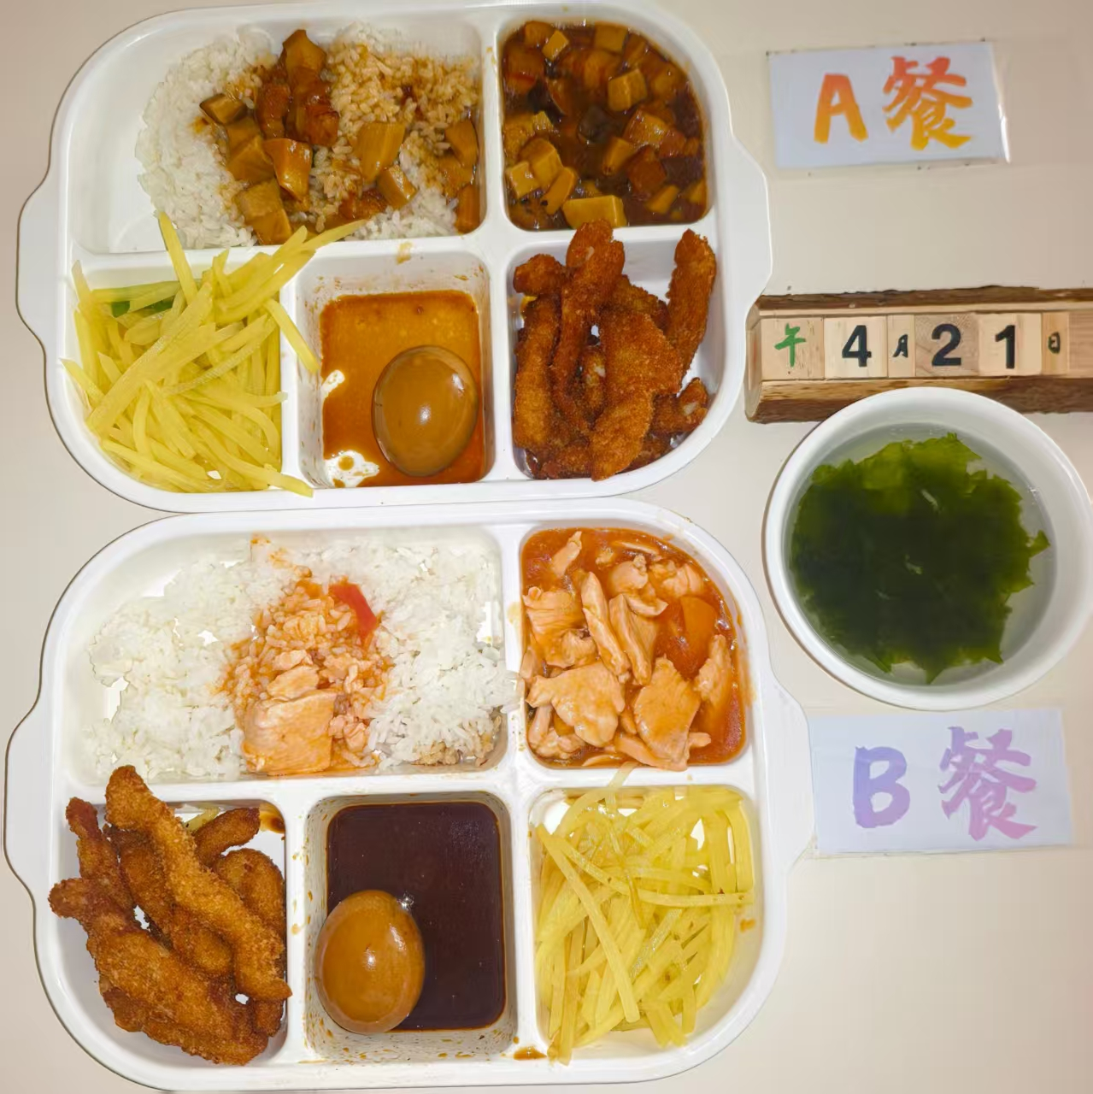
 | 咖喱鸡块 | 鸡边腿块150g,土豆20g,洋葱5g,胡萝卜5g,咖喱粉0.5g,椰浆6g | 能量 （kcal） | 876.10
 | 黑椒猪柳 | 黑椒猪柳90g,洋葱20g | 蛋白质 （g） | 62.50
2026-04-21 | 家常豆腐 | 卷心菜55g,油方30g,上浆肉片15g,黑木耳0.5g,胡萝卜10g | 脂肪 （g） | 24.50
星期二 | 炒生菜 | 生菜110g | 碳水 （g） | 101.40
 | 米饭 | 海丰优质大米100g | 钙 （mg） | 114.50
 | 牛肉粉丝汤 | 牛前肉块15g,粉丝10g | 铁 （mg） | 8.80
 |  |  | VA （μg） | 81.60
 |  |  | VC （mg） | 35.10
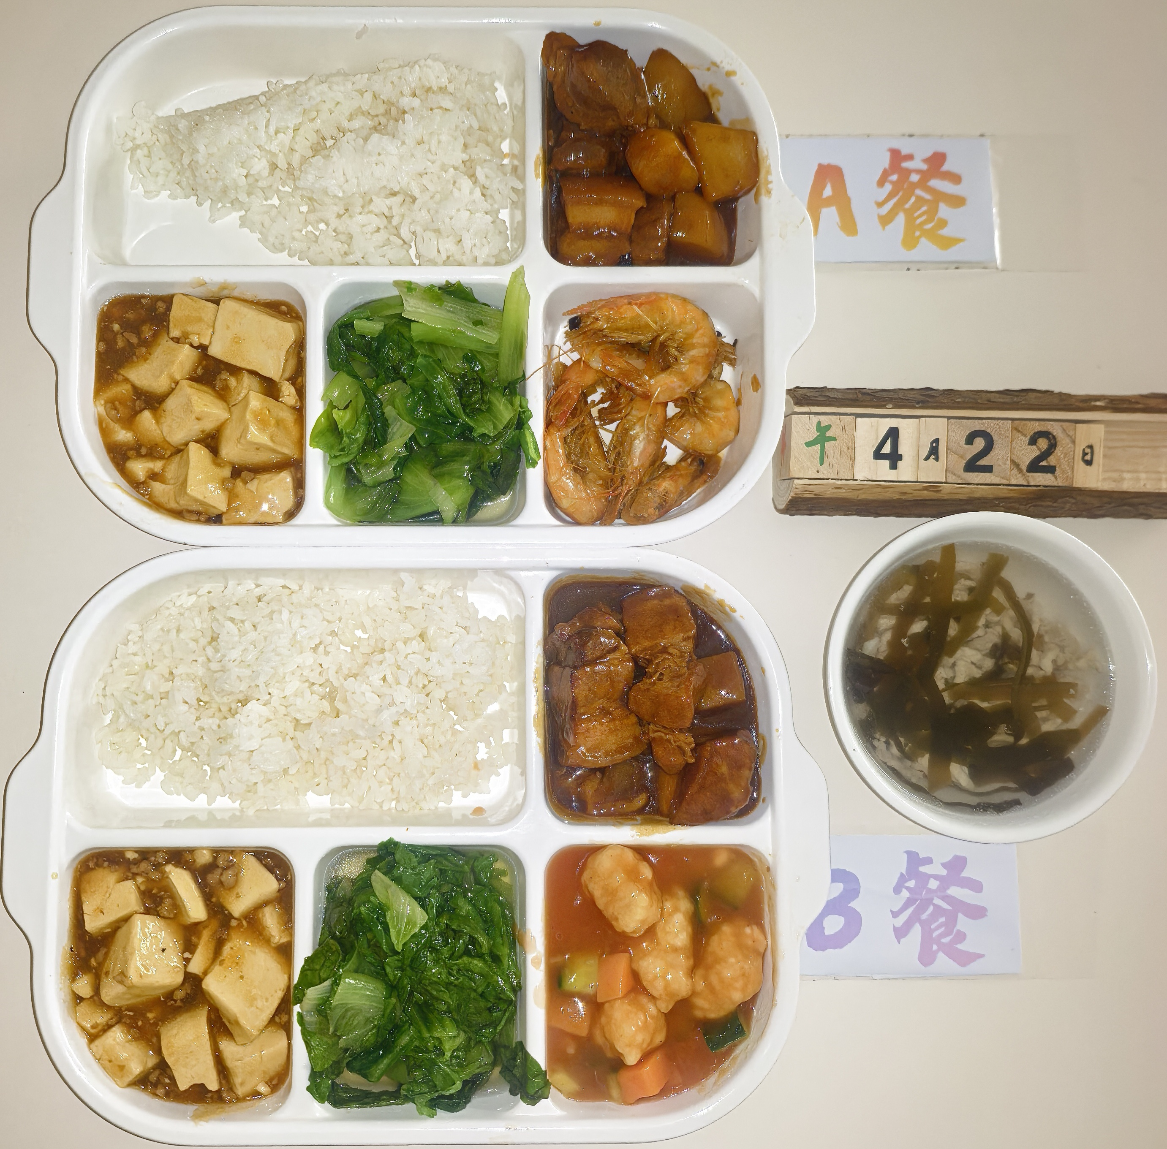
 | 泰汁鱼饼 | 40g鱼饼2只,泰式甜辣酱7g | 能量 （kcal） | 915.80
 | 外婆红烧肉 | 带皮带骨中方块150g | 蛋白质 （g） | 39.40
2026-04-22 | 蒸饺 | 蒸饺2只 | 脂肪 （g） | 39.40
星期三 | 葱油黄瓜 | 黄瓜110g | 碳水 （g） | 100.90
 | 飘香牛肉饭 | 牛肉糜20g,洋葱15g,胡萝卜15g,孜然粉0.3g,海丰优质大米100g | 钙 （mg） | 76.50
 | 罗宋汤 | 红肠10g,番茄10g,卷心菜10g,土豆10g,洋葱3g,番茄酱5g | 铁 （mg） | 4.30
 |  |  | VA （μg） | 116.70
 |  |  | VC （mg） | 17.80
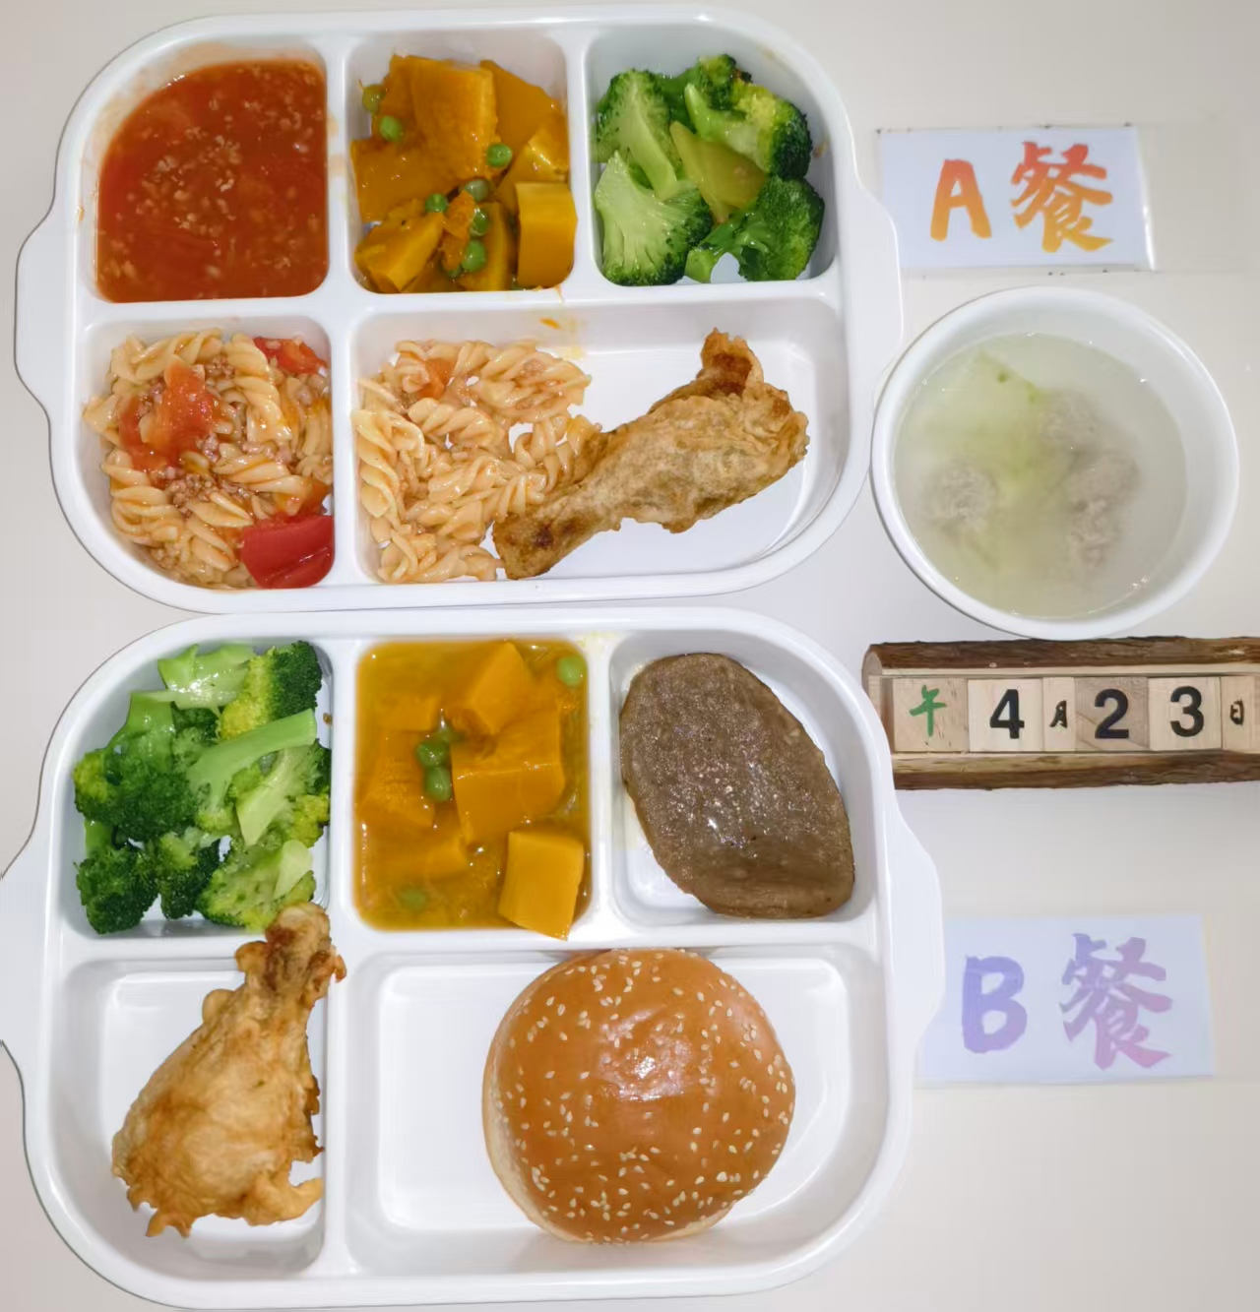
 | 酱烧鸭块 | 鸭边腿块150g | 能量 （kcal） | 931.80
 | 彩椒菠萝牛仔粒 | 上浆牛仔粒100g,糖水菠萝30g,洋葱5g,青圆椒5g,红圆椒5g | 蛋白质 （g） | 52.70
2026-04-23 | 芹菜肉丝 | 毛芹100g,上浆肉丝15g | 脂肪 （g） | 33.00
星期四 | 咖喱土豆 | 土豆110g,咖喱粉0.5g | 碳水 （g） | 106.00
 | 米饭 | 海丰优质大米100g | 钙 （mg） | 72.40
 | 榨菜蛋汤 | 榨菜丝10g,光明鲜鸡蛋20g | 铁 （mg） | 6.90
 |  |  | VA （μg） | 110.90
 |  |  | VC （mg） | 26.70
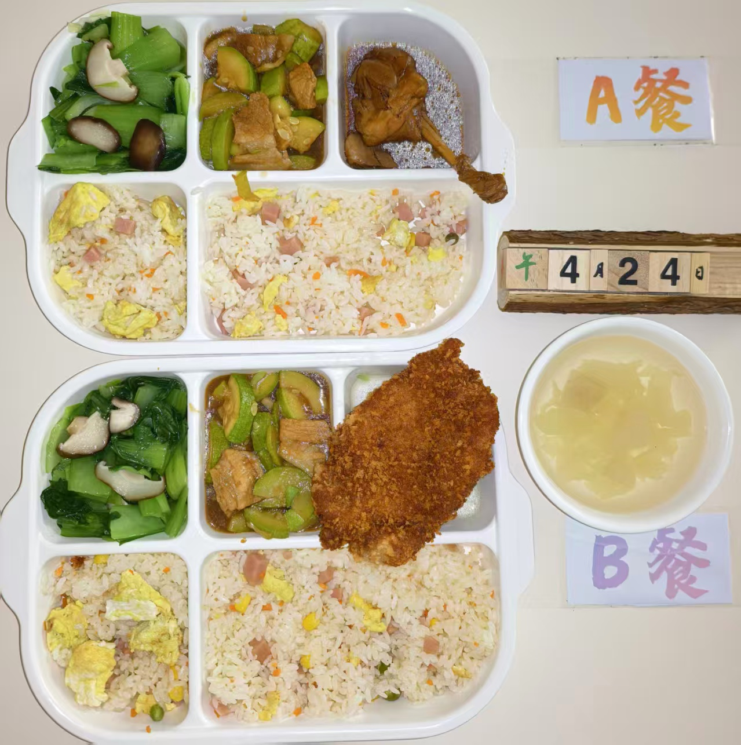
 | 酱爆鱿鱼花 | 鱿鱼花100g,洋葱15g,青圆椒10g | 能量 （kcal） | 781.80
 | 茄香肉片 | 上浆肉片85g,洋葱10g,番茄20g | 蛋白质 （g） | 56.00
2026-04-24 | 熊仔豆沙包 | 熊仔豆沙包1只 | 脂肪 （g） | 11.40
星期五 | 炒菠菜 | 菠菜110g | 碳水 （g） | 113.80
 | 荠菜春笋蛋炒饭 | 荠菜5g,笋丁20g,盐水方腿10g,光明鲜鸡蛋20g,海丰优质大米100g | 钙 （mg） | 174.40
 | 桂花赤豆汤 | 糖桂花0.5g,赤豆20g | 铁 （mg） | 9.20
 | Happyday（一食当家黄油华夫薄脆） | 一食当家黄油华夫薄脆1只 | VA （μg） | 317.80
 |  |  | VC （mg） | 48.90

B
 |  | 中学18元B套 学生菜单
日期 | 菜谱 | 原料 | 营养
 | 脆皮鸡腿 | 鸡腿150g | 能量 （kcal） | 905.80
 | 孜香小炒肉 | 带皮后上肉片100g,毛芹10g,洋葱20g,胡萝卜5g,孜然粉0.5g | 蛋白质 （g） | 49.90
2026-04-20 | 鱼香海带丝 | 肉糜20g,干海带丝25g | 脂肪 （g） | 33.00
星期一 | 翡翠银芽 | 青圆椒10g,绿豆芽100g | 碳水 （g） | 102.30
 | 米饭 | 海丰优质大米100g | 钙 （mg） | 128.90
 | 冬瓜薏米小排汤 | 冬瓜35g,薏米仁5g,去颈小排块15g | 铁 （mg） | 6.40
 |  |  | VA （μg） | 57.30
 |  |  | VC （mg） | 21.30
 | 茄汁鱼块 | 带皮带骨巴沙鱼130g,番茄酱8g | 能量 （kcal） | 799.80
 | 黑椒猪柳 | 黑椒猪柳90g,洋葱20g | 蛋白质 （g） | 58.10
2026-04-21 | 家常豆腐 | 卷心菜55g,油方30g,上浆肉片15g,黑木耳0.5g,胡萝卜10g | 脂肪 （g） | 17.40
星期二 | 炒生菜 | 生菜110g | 碳水 （g） | 102.70
 | 米饭 | 海丰优质大米100g | 钙 （mg） | 111.50
 | 牛肉粉丝汤 | 牛前肉块15g,粉丝10g | 铁 （mg） | 7.30
 |  |  | VA （μg） | 40.00
 |  |  | VC （mg） | 31.70
 | 果木烤鸭胸 | 果木鸭胸片100g | 能量 （kcal） | 963.10
 | 外婆红烧肉 | 带皮带骨中方块150g | 蛋白质 （g） | 49.30
2026-04-22 | 蒸饺 | 蒸饺2只 | 脂肪 （g） | 39.90
星期三 | 葱油黄瓜 | 黄瓜110g | 碳水 （g） | 101.70
 | 飘香牛肉饭 | 牛肉糜20g,洋葱15g,胡萝卜15g,孜然粉0.3g,海丰优质大米100g | 钙 （mg） | 54.90
 | 罗宋汤 | 红肠10g,番茄10g,卷心菜10g,土豆10g,洋葱3g,番茄酱5g | 铁 （mg） | 3.60
 |  |  | VA （μg） | 89.50
 |  |  | VC （mg） | 17.80

 | 鱼片蒸蛋 | 巴沙鱼片50g,光明鲜鸡蛋60g | 能量 （kcal） | 812.10
 | 彩椒菠萝牛仔粒 | 上浆牛仔粒100g,糖水菠萝30g,洋葱5g,青圆椒5g,红圆椒5g | 蛋白质 （g） | 47.60
2026-04-23 | 芹菜肉丝 | 毛芹100g,上浆肉丝15g | 脂肪 （g） | 20.50
星期四 | 咖喱土豆 | 土豆110g,咖喱粉0.5g | 碳水 （g） | 109.30
 | 米饭 | 海丰优质大米100g | 钙 （mg） | 95.50
 | 榨菜蛋汤 | 榨菜丝10g,光明鲜鸡蛋20g | 铁 （mg） | 5.50
 |  |  | VA （μg） | 191.00
 |  |  | VC （mg） | 26.70
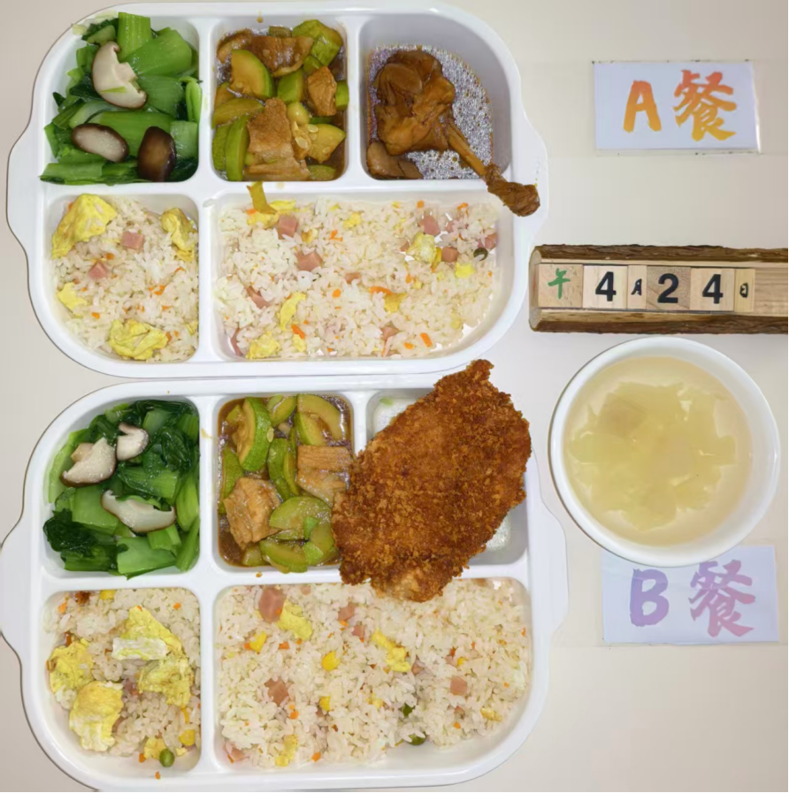
 | 黄金大鸡排 | 卡兹脆鸡排85g | 能量 （kcal） | 821.00
 | 茄香肉片 | 上浆肉片85g,洋葱10g,番茄20g | 蛋白质 （g） | 55.60
2026-04-24 | 熊仔豆沙包 | 熊仔豆沙包1只 | 脂肪 （g） | 16.60
星期五 | 炒菠菜 | 菠菜110g | 碳水 （g） | 112.30
 | 荠菜春笋蛋炒饭 | 荠菜5g,笋丁20g,盐水方腿10g,光明鲜鸡蛋20g,海丰优质大米100g | 钙 （mg） | 126.10
 | 桂花赤豆汤 | 糖桂花0.5g,赤豆20g | 铁 （mg） | 10.00
 | Happyday（一食当家黄油华夫薄脆） | 一食当家黄油华夫薄脆1只 | VA （μg） | 319.40
 |  |  | VC （mg） | 37.20

